ANUAL
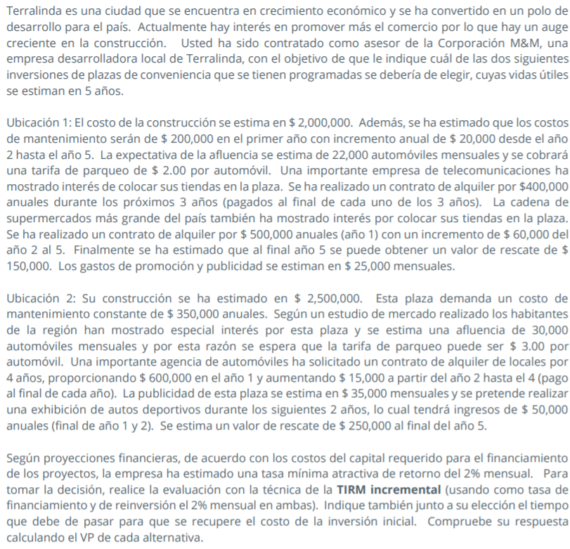

 | Ubicación 1 |  |  |  |  | Ubicación 2
Costo construccion | Q2,000,000.00 |  |  |  | Costo construccion | Q2,500,000.00
C. Mantenimiento | Q200,000.00 | 1 anio |  |  | C. Mantenimiento | Q350,000.00 | anuales
 | Q20,000.00 | anio 2 -anio 5

afluencia | 22,000.00 | automoviles | Q528,000.00 | ingreso de automoviles al año | afluencia | 30,000.00 | automoviles mensuales |  | Q1,080,000.00 | ingreso de automoviles al año
 | Q2.00 | x automovil |  |  |  | Q3.00 | x automovil |  |  |  |  | UBICACIÓN 1 |  | TOTAL |  | Ubicación 2 |  | TOTAL |  | U2-NA | U1-NA | 1 | Q500,000.00 | 500000
 |  |  |  |  |  |  |  |  |  |  | AÑO | Ingresos | Gastos |  |  | Ingresos | Gastos |  |  |  |  | 2 | Q560,000.00 | 560000
contrato alquiler teleco | Q400,000.00 | 3 anios |  |  | alguiler | Q600,000.00 | año 1 |  |  |  | 0 |  | Q2,000,000.00 | -Q2,000,000.00 |  |  | Q2,500,000.00 | -Q2,500,000.00 |  | -Q2,500,000.00 | -Q2,000,000.00 | 3 | Q620,000.00 | 620000
 |  |  |  |  |  | Q15,000.00 | incremento anio 2 al 4 |  |  |  | 1 | Q1,428,000.00 | Q500,000.00 | Q928,000.00 |  | Q1,730,000.00 | Q770,000.00 | Q960,000.00 |  | Q960,000.00 | Q928,000.00 | 4 | Q680,000.00 | 680000
contrato al super | Q500,000.00 | anio 1 |  |  |  |  |  |  |  |  | 2 | Q1,488,000.00 | Q520,000.00 | Q968,000.00 |  | Q1,745,000.00 | Q770,000.00 | Q975,000.00 |  | Q975,000.00 | Q968,000.00 | 5 | Q740,000.00 | 740000
 | Q60,000.00 | incremento anio 2 al 5 |  |  | publicidad | Q35,000.00 | mensuales | 420,000.00 | anuales |  | 3 | Q1,548,000.00 | Q840,000.00 | Q708,000.00 |  | Q1,710,000.00 | Q770,000.00 | Q940,000.00 |  | Q940,000.00 | Q708,000.00
valor rescate | Q150,000.00 | , final anio 5 |  |  | exibicion, ingreso | Q50,000.00 | final anio 1 y 2 |  |  |  | 4 | Q1,208,000.00 | Q1,160,000.00 | Q48,000.00 |  | Q1,725,000.00 | Q770,000.00 | Q955,000.00 |  | Q955,000.00 | Q48,000.00
gasto promocion publicidad | Q25,000.00 | mensuales | Q300,000.00 |  | rescate | Q250,000.00 | al final del año 5 |  |  |  | 5 | Q1,418,000.00 | Q1,480,000.00 | -Q62,000.00 |  | Q1,330,000.00 | Q770,000.00 | Q560,000.00 |  | Q560,000.00 | -Q62,000.00 |  |  |  | 1 | Q600,000.00 | 600000
 |  |  |  |  |  |  |  |  |  |  |  |  |  |  |  |  |  |  | VPN INCREMENTAL | -Q3,723.21 | -Q251,569.32 |  |  |  | 2 | Q615,000.00 | 615000
 | * SE DEBEN DEJAR LAS CIFRAS ANUALES |  |  |  |  |  |  |  |  |  |  |  |  |  |  |  |  |  | TIR INCREMENTAL | 23.92% | 15.03% |  |  |  | 3 | Q630,000.00 | 630000
 |  |  |  | DEFENSOR |  | RETADOR |  | Retador - no hacer nada | RETADOR-DEFENSOR |  |  |  |  |  |  |  |  |  | TRIM | 23.96% | 20.75% |  |  |  | 4 | Q645,000.00 | 645000
 |  | UBICACIÓN 1 |  |  | Ubicación 2 |  |  |  | FNE INCREMENTAL
 | AÑO | Ingresos | Gastos | Total ubicacion 1 | Ingresos | Gastos | Total ubicacion 2 | U2-NA | U1-NA
 | 0 |  | Q2,000,000.00 | -2,000,000.00 |  | Q2,500,000.00 | -2,500,000.00 | -2,500,000.00 | -2,000,000.00
 | 1 | Q1,428,000.00 | Q500,000.00 | 928,000.00 | Q1,730,000.00 | Q770,000.00 | 960,000.00 | 960,000.00 | 928,000.00
 | 2 | Q1,488,000.00 | Q520,000.00 | 968,000.00 | Q1,745,000.00 | Q770,000.00 | 975,000.00 | 975,000.00 | 968,000.00
 | 3 | Q1,548,000.00 | Q540,000.00 | 1,008,000.00 | Q1,710,000.00 | Q770,000.00 | 940,000.00 | 940,000.00 | 1,008,000.00
$$PR descontado=Año anterior a la recuperación+\frac{FNE descont no recuperado año anterior}{FNE descont del periodo donde ya se recuperó}$$
 | 4 | Q1,208,000.00 | Q560,000.00 | 648,000.00 | Q1,725,000.00 | Q770,000.00 | 955,000.00 | 955,000.00 | 648,000.00
 | 5 | Q1,418,000.00 | Q580,000.00 | 838,000.00 | Q1,330,000.00 | Q770,000.00 | 560,000.00 | 560,000.00 | 838,000.00
 |  |  | VPN | 466,557.98 |  | VPN | -3,723.21 | -3,723.21 | 2,147,730.47
 |  |  | Tir incremental | 35.30% |  | Tir incremetal | 23.92% | 23.92% | 35.30%
 |  |  |  |  |  | TIRM | 23.96% | 23.96% | 29.31%
 |  |  | 0.26824179456 |  |  |  |  |  |  |  |  |  | Año | FNE | FNE descontado (VP) | FNE NO recuperado
Como la TIR INCREMENTAL es mayor que la TMAR (35.30%>24%), entonces se acepta al retador (U1) y se rechaza al defensor (NA). Esto significa que se recomienda elegir la ubicación 1.
De igual forma como VPN Incremental es positivo, se justifica la inversion adicional del retador, apoyando la decision de elegir la ubicacion 1 El periodo de recuperación de la inversión es de 3.34 años o 40.08 meses
 |  |  |  |  |  |  |  |  |  |  |  |  | 0 | -2,000,000.00 | -2,000,000.00 | -2,000,000.00
 |  |  | COMPARACIONES | U2 - HACER NADA | U1-HACER NADA |  |  |  |  |  |  |  | 1 | 928,000.00 | Q748,387.10 | -Q1,251,612.90
 |  |  | TIR INCREMENTAL | 23.92% | 35.30% |  |  |  |  |  |  |  | 2 | 968,000.00 | Q629,552.55 | -Q622,060.35
 |  |  | VP INCREMENTAL | -Q3,723.21 | Q- |  |  |  |  |  |  |  | 3 | 1,008,000.00 | Q528,683.16 | -Q93,377.19
 |  |  | TIRM | 23.96% | 29.31% |  |  |  |  |  |  |  | 4 | 648,000.00 | Q274,086.89 | Q180,709.70
 |  |  | TMAR | 24% |  |  |  |  |  |  |  |  | 5 | 838,000.00 | Q285,848.29 | Q466,557.98
 |  |  | Se justifica inversion del retador? | NO | SI
 |  |  | Eleccion | NA | U1
 |  |  | Eliminado | U2 | NA |  |  | TMAR=24% |  |  |  |  |  | PR DESCONTADO= | 3.340684642 | 40.088215704
 |  |  |  |  |  |  |  |  |  |  |  |  |  |  | 4

 |  |  |  |  |  | i | VPN
 |  | i | VPN |  |  | 10% | 884,742.10
 |  | 1% | Q2,266,136.84 |  |  | 20% | 206,667.95
 |  | 2% | Q2,147,730.47 |  |  | 30% | -271,562.89
 |  | 10% | Q1,363,886.47 |  |  | 40% | -621,553.52
 |  | 20% | Q678,162.29 |  |  | 50% | -885,761.32
 |  | 30% | Q198,015.26 |  |  | 60% | -1,090,521.24
 |  | 40% | -Q151,425.60 |  |  | 70% | -1,252,811.66
 |  | 50% | -Q414,090.53 |  |  | 80% | -1,383,951.46
 |  | 60% | -Q616,986.39 |  |  | 90% | -1,491,710.71
 |  | 70% | -Q777,394.29 |  |  | 100% | -1,581,562.50
 |  | 80% | -Q906,762.35
 |  | 90% | -Q1,012,907.77
 |  | 100% | -Q1,101,312.50

 |  | TIRM | 29% |  |  |  | TIRM | 23.96%
 |  | TMAR | 24% |  |  |  | TMAR | 24%
 |  | Tasa financiamento | 24% |  |  |  | Tasa financiamento | 24%

